Lancha.sp
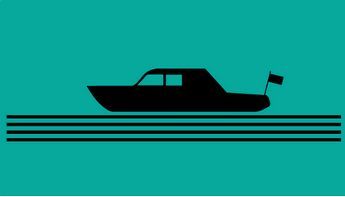
Viaje en lancha por un río
https://www.spiegel.de/karriere/die-spritztour-raetsel-der-woche-a-f138f79d-436f-4656-96dc-539d7402ec39

Una lancha que viaja por un río, necesita para recorrer una determinada distancia, veinte minutos cuando viaja en el sentido de la corriente y cuarenta minutos
cuando viaja en contra de la corriente. Si la coriente del río se detiene al cerrarse una compuerta, ¿cuánto se demora la lancha en recorrer la misma distancia?

 | La lancha viaja siempre a velocidad
 | constante con respecto al agua en la
 | que flota.

